Sheet1
项目中缓存是如何使用的？为什么要用缓存？
 | 用缓存，主要有两个用途：高性能、高并发。
 | 高性能:用户的后台开关查完以后直接放到缓存，后面对开关的读取直接读取缓存里的数据，不用每次去调接口
 | 高并发：MySQL单机的并发量2000qps，要是你有个系统，高峰期一秒钟过来的请求有 1万，那一个 mysql 单机绝对会死掉。
 |  | 你这个时候就只能上缓存，把很多数据放缓存，别放 mysql，后面再根据并发量往MySQL里插入

缓存使用不当会造成什么后果？
 | 缓存与数据库双写不一致
 | 缓存雪崩、缓存穿透
 | 缓存并发竞争

redis 和 memcached 有什么区别
 | redis 相比 memcached 来说，拥有更多的数据结构
 | Redis支持 cluster 模式，而 memcached 没有原生的集群模式，需要依靠客户端来实现往集群中分片写入数据。
 | 性能对比：
 |  | 由于 redis 只使用单核，而 memcached 可以使用多核，所以平均每一个核上 redis 在存储小数据时比 memcached 性能更高。
 |  | 而在 100k 以上的数据中，memcached 性能要高于 redis

redis 的线程模型
 | redis 内部使用文件事件处理器 file event handler，这个文件事件处理器是单线程的，所以 redis 才叫做单线程的模型。
 | 它采用 IO 多路复用机制同时监听多个 socket，将产生事件的 socket 压入内存队列中，
 | 事件分派器根据 socket 上的事件类型来选择对应的事件处理器进行处理
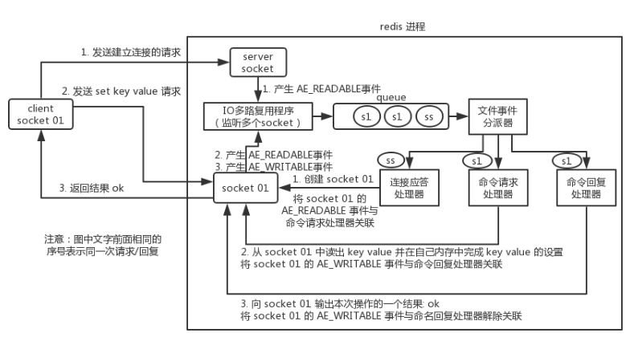

为啥 redis 单线程模型也能效率这么高？
 | 核心是基于非阻塞的 IO 多路复用机制。
 | 单线程反而避免了多线程的频繁上下文切换问题
 |  | (请求CPU处理需要知道上下文，异步请求的时候，会多次请求上下文，增加了额外的开销)，预防了多线程可能产生的竞争问题。

Sheet3
redis 如何才能做到高可用
 | redis 的高可用架构，叫做 failover 故障转移，也可以叫做主备切换。
 | master node 在故障时，自动检测，并且将某个 slave node 自动切换为 master node 的过程，叫做主备切换。
 | 这个过程，实现了 redis 的主从架构下的高可用。

如何保证 redis 的高并发和高可用？
 | redis 实现高并发主要依靠主从架构，一主多从，一般来说，很多项目其实就足够了，单主用来写入数据，
 | 单机几万 QPS，多从用来查询数据，多个从实例可以提供每秒 10w 的 QPS。
 | 如果想要在实现高并发的同时，容纳大量的数据，那么就需要 redis 集群，使用 redis 集群之后，可以提供每秒几十万的读写并发。
 | redis 高可用，如果是做主从架构部署，那么加上哨兵就可以了，就可以实现，任何一个实例宕机，可以进行主备切换。

Redis 主从架构（高可用）
 | 单机的 redis，能够承载的 QPS 大概就在上万到几万不等。对于缓存来说，一般都是用来支撑读高并发的。
 | 因此架构做成主从(master-slave)架构，一主多从，主负责写，并且将数据复制到其它的 slave 节点，从节点负责读。
 | 所有的读请求全部走从节点。这样也可以很轻松实现水平扩容，支撑读高并发。
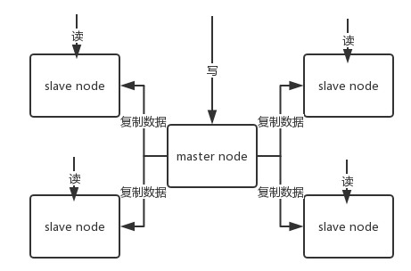

redis replication 的核心机制
 | redis 采用异步方式复制数据到 slave 节点
 | 一个 master node 是可以配置多个 slave node 的
 | slave node 也可以连接其他的 slave node；
 | slave node 做复制的时候，不会 block master node 的正常工作；
 | slave node 在做复制的时候，也不会 block 对自己的查询操作，它会用旧的数据集来提供服务；
 |  | 但是复制完成的时候，需要删除旧数据集，加载新数据集，这个时候就会暂停对外服务了；
 | slave node 主要用来进行横向扩容，做读写分离，扩容的 slave node 可以提高读的吞吐量。

redis 主从复制的核心原理
 | 当启动一个 slave node 的时候，它会发送一个 PSYNC 命令给 master node。
 | 如果这是 slave node 初次连接到 master node，那么会触发一次 full resynchronization 全量复制。
 | 此时 master 会启动一个后台线程，开始生成一份 RDB 快照文件，同时还会将从客户端 client 新收到的所有写命令缓存在内存中。
 | RDB 文件生成完毕后， master 会将这个 RDB 发送给 slave，slave 会先写入本地磁盘，然后再从本地磁盘加载到内存中，
 | 接着 master 会将内存中缓存的写命令发送到 slave，slave 也会同步这些数据。

